výsledky
 | kortizol (ng/ml) | glukóza (mmol/l) | Prvním krokem je testování normality, které potvrdilo, že oba soubory vykazují normalní rozdělení, proto pro hodnocení závislosti využijeme Pearsonův korelační koeficient.
1 | 16.3 | 5.5 | Hodnota Pearsonova korelačního koeficientu je 0,9621 a tento koeficient je statisticky vysoce významný (p = 0,000).
2 | 25.3 | 6.3 | Na základě výsledků statistické analýzy můžeme prohlásit, že koncentrace kortizolu a glukózy jsou na sobě závislé.
3 | 35.6 | 7.9 | Jedná se o přímou závislou, tzn. se zvyšující se hodnotou kortizolu se zvyšuje i koncentrace glukózy.
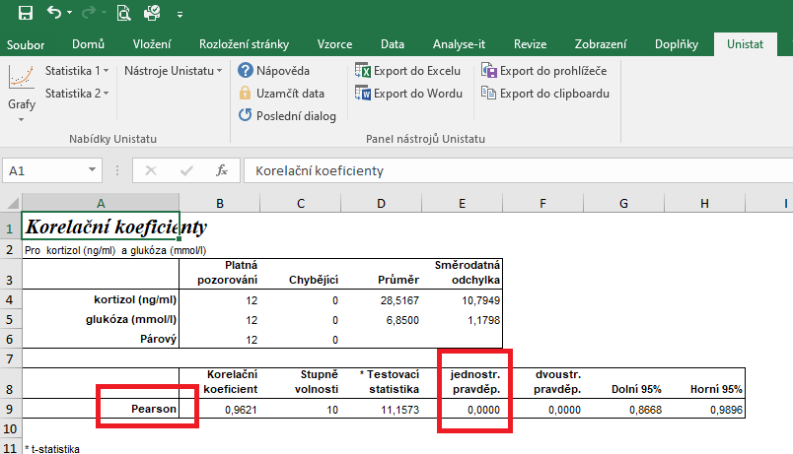
4 | 19.6 | 5.7
5 | 15.6 | 4.9
6 | 42.6 | 8.3
7 | 36.2 | 7.9
8 | 25.9 | 6.8
9 | 20.1 | 6.5
10 | 19.8 | 6.2
11 | 39.6 | 7.9
12 | 45.6 | 8.3

postup Unistat
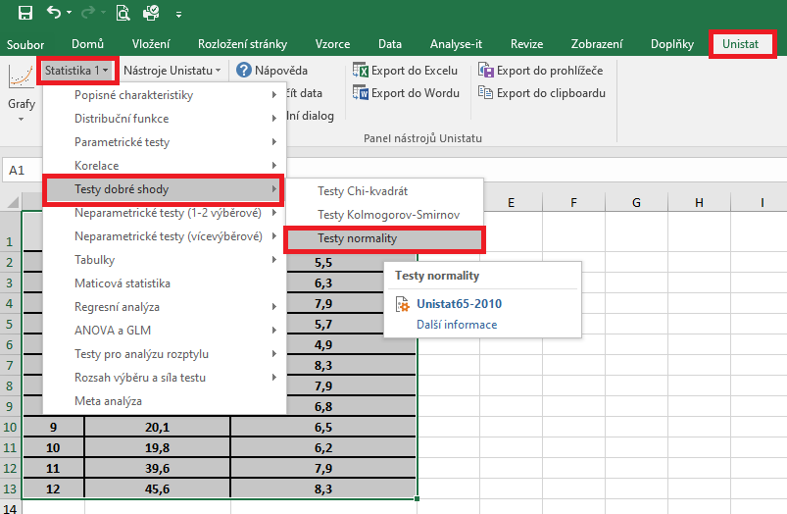
 | kortizol (ng/ml) | glukóza (mmol/l) | Označíme si zdrojová data výběrového souboru a v hlavním menu si vybereme nabídku "Unistat".
1 | 16.3 | 5.5 | Dále si zvolíme nabídky: Statistika 1 → Testy dobré shody → Test normality
2 | 25.3 | 6.3
3 | 35.6 | 7.9
4 | 19.6 | 5.7
5 | 15.6 | 4.9
6 | 42.6 | 8.3
7 | 36.2 | 7.9
8 | 25.9 | 6.8
9 | 20.1 | 6.5
10 | 19.8 | 6.2
11 | 39.6 | 7.9
12 | 45.6 | 8.3

 |  |  | V následujícím dialogovém okně si vybereme zdrojová data, která chceme statisticky hodnotit a přesuneme do kolonky vybrané proměnné.
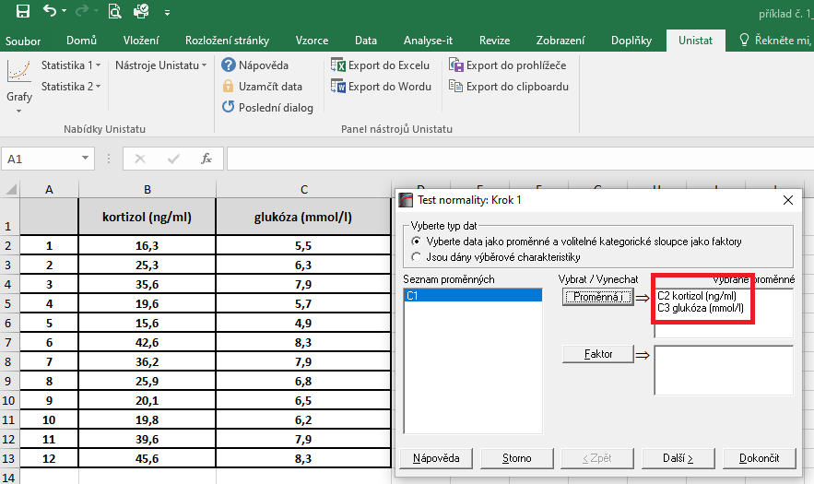

 |  |  | V následujícím dialogovém okně si vybereme Shapiro-Wilkův test a potvrdíme tlačítkem Dokončit
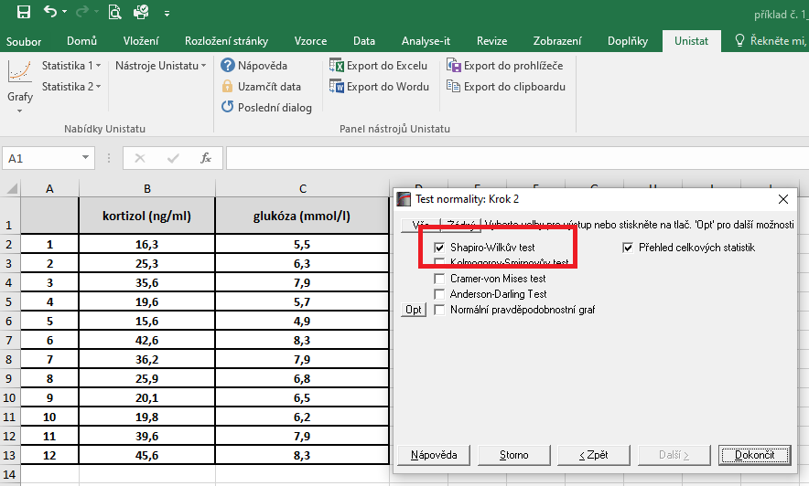

 |  |  | Dojde k vytvoření nového listu, kde v tabulce s výsledky nás budou zajímat hodnoty pravděpodobnosti.
 |  |  | Vzhedem k tomu, že u obou souborů jsou hodnoty p větší jako 0,05, zvolíme pro hodnocení závislosti Pearsonův korelační koeficient (potvrzena normalita).

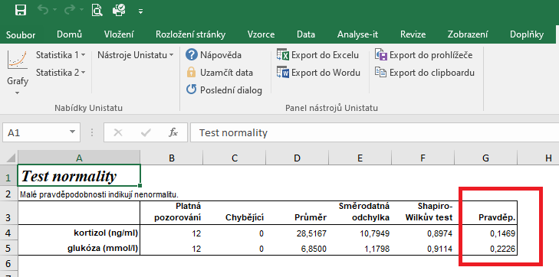

 |  |  | Pro posouzení závislosti testovaných znaků si zvolíme následující nabídku: Unistat → Statistika 1 → Korelace → Korelační koeficienty
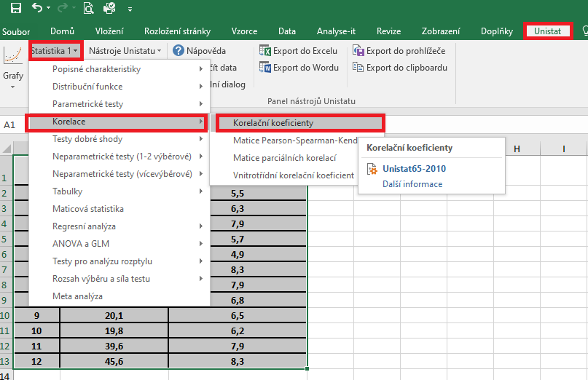

 |  |  | V následujícím dialogovém okně si vybereme proměnné, u kterých chceme posoudit závislost.

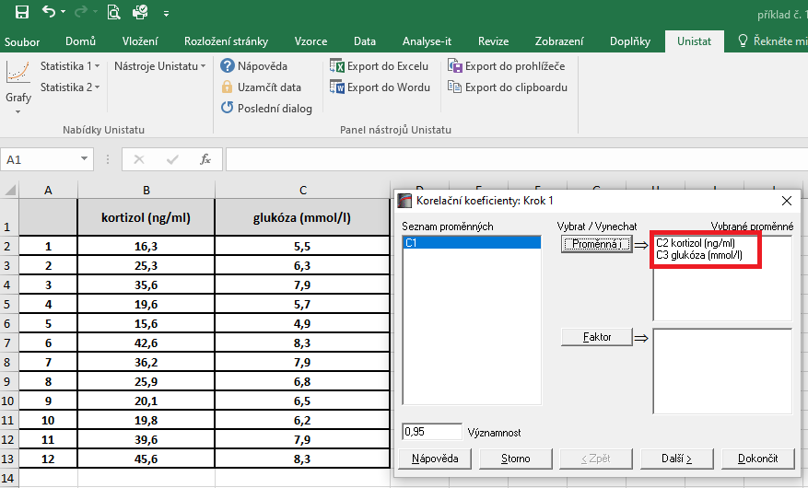

 |  |  | V dalším dialogovém okně si vybereme Pearsonův korelační koeficient a dále zaškrtneme "Přehled celkových statistik".

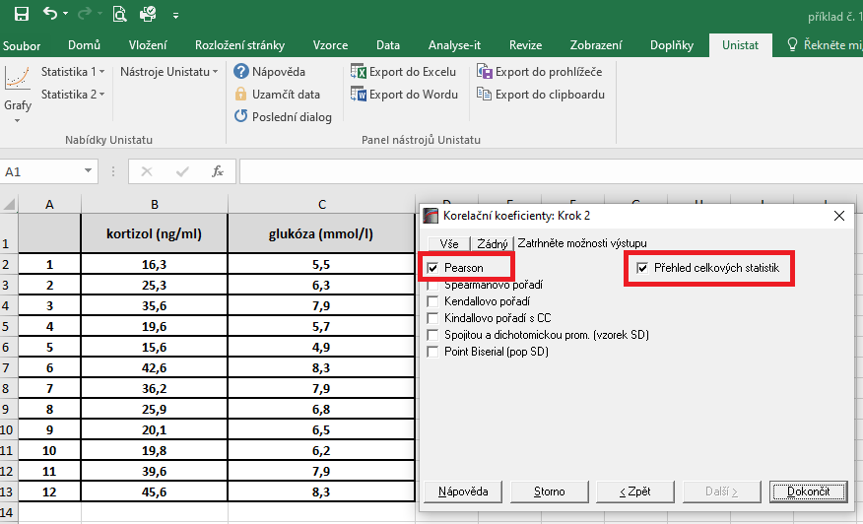

 |  |  | Hodnota korealčního koeficientu je 0,9621, což znamená, že se jedná o přímou úměru. Zároveň je tento korelační koeficient statisticky vysoce významný (p = 0,000), proto můžeme usuzovat, že dané dvě proměnné jsou na sobě závislé.

řešení Excel
 | kortizol (ng/ml) | glukóza (mmol/l) | Vzhledem k tomu, že oba soubory vykazují normální rozdělení, je možné pro hodnocení korelace zvolit Pearsonův korelační koeficent.
1 | 16.3 | 5.5 | Tento koeficient je možno spočítat pomocí tabulkového procesoru Excel. Bohužel ale Excel nespočítá významnost tohoto korelačního koeficientu.
2 | 25.3 | 6.3
3 | 35.6 | 7.9 | Kurzorem umistíme do buňky, ve které chceme mít výsledek korelačního koeficientu. V nabídce "Vzorce" si zvolíme funkci "Correl".
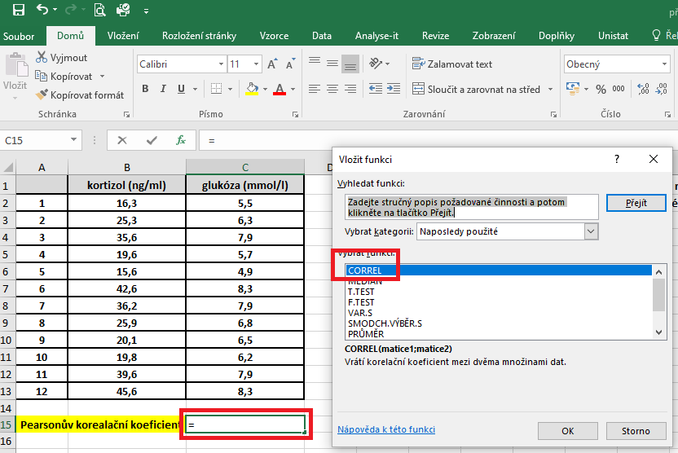
4 | 19.6 | 5.7
5 | 15.6 | 4.9
6 | 42.6 | 8.3
7 | 36.2 | 7.9
8 | 25.9 | 6.8
9 | 20.1 | 6.5
10 | 19.8 | 6.2
11 | 39.6 | 7.9
12 | 45.6 | 8.3

Pearsonův korealační koeficient |  | 0.962

 |  |  | V následujícím dialogovém okně si vybereme zdrojová data jednotlivých proměnných.

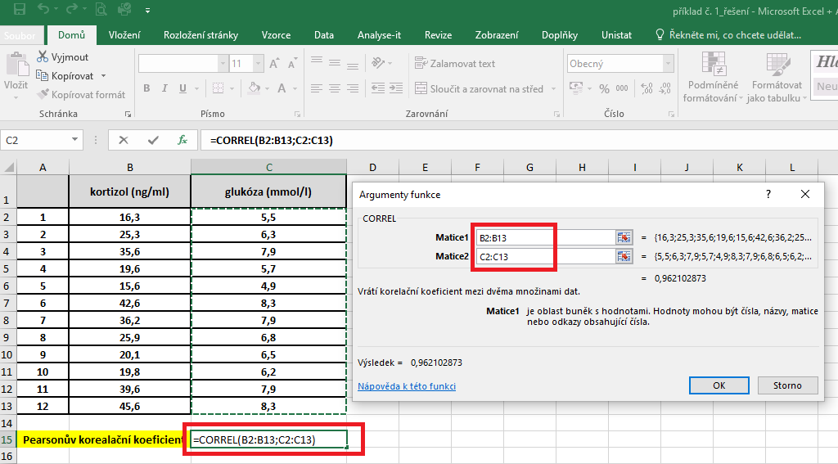

 |  |  | Hodnota korelačního koeficentu je 0,962.

